check-list "Cart"
Project |  |  |  | Demo Web Shop |  |  | Notes
Date |  |  |  | 2023-04-02 |  |  | Login - test@mailto.plus
Build |  |  |  | 1.0 |  |  | Password - 123456
Tester |  |  |  | Andrei Budnik |  |  | Возможность взаимодействовать с корзиной есть как у зарегистрированных пользователей, так и у гостей. Для оплаты нужно вводить личные данные
Environment |  |  |  | Windows 10 Pro 22H2
 |  |  |  | Google Chrome v.112.0.5615.50 | Microsoft Edge v. 111.0.1661.62 | Opera v. 97.0.4719.63
Module/Submodule | Element/Function | Category/Subcategory | Summary | Status | Status | Status | Comment | Attachments
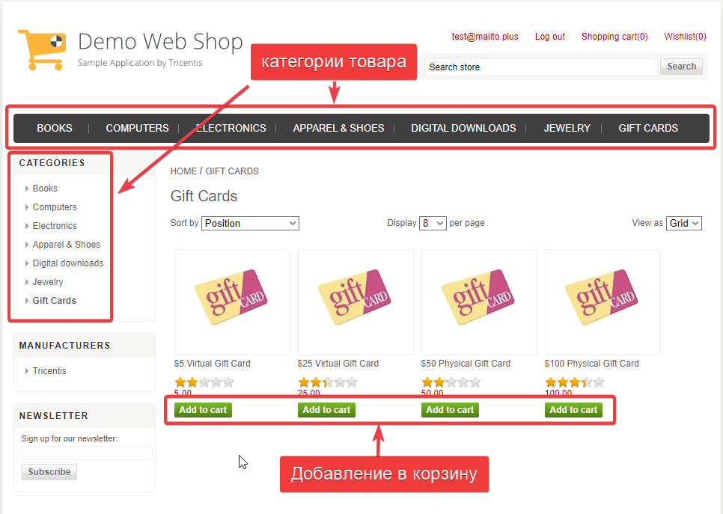
Корзина | Добавление товара (Guest) | Books | Добавление товара из выбранной категории (см. рис.1) | Passed | Passed | Passed | Нет кнопки "add to cart" под товарами: Copy of Computing and Internet EX / Fiction EX / Science | Рисунок 1
 |  | Computers / Deskstops |  | Passed | Passed | Passed | Нет кнопки "add to cart" под товарами: Desktop PC with CDRW / Elite Desktop PC
 |  | Computers / Notebooks |  | Passed | Passed | Passed
 |  | Computers / Accessories |  | Passed | Passed | Passed | Нет изображений товара
 |  | Electronics / Camera, Photo |  | Skipped | Skipped | Skipped | Нет кнопок "add to cart"
 |  | Electronics / Cell phones |  | Passed | Passed | Passed | Нет кнопки "add to cart" под "Used phone"
 |  | Apparel & Shoes |  | Passed | Passed | Passed | Нет кнопки "add to cart" под товарами:Custom T-Shirt / Denim Short with Rhinestones / Green and blue Sneaker
 |  | Digital Downloads |  | Passed | Passed | Passed
 |  | Jewelry |  | Passed | Passed | Passed | Нет кнопки "add to cart" под товарами: Diamond Pave Earrings /Diamond Tennis Bracelet / Vintage Style Three Stone Diamond Engagement Ring
 |  | Gift Cards |  | Passed | Passed | Passed | Виртуальные карты номиналом 5$ и 25$ добавляются при вводе Имени и Почты получателя. Физические карты 50$ и 100$ - достаточно ввести только Имя получателя.
 | Добавление товара (Registered User) | Books | Добавление товара из выбранной категории (см. рис.1) | Passed | Passed | Passed | Нет кнопки "add to cart" под товарами: Copy of Computing and Internet EX / Fiction EX / Science
 |  | Computers / Deskstops |  | Passed | Passed | Passed | Нет кнопки "add to cart" под товарами: Desktop PC with CDRW / Elite Desktop PC
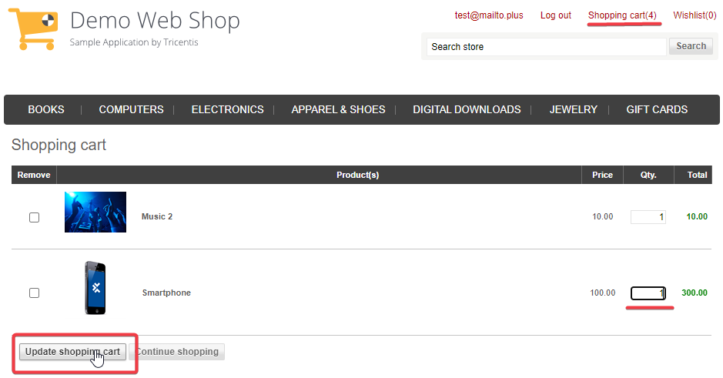
 |  | Computers / Notebooks |  | Passed | Passed | Passed
 |  | Computers / Accessories |  | Passed | Passed | Passed | Нет изображений товара
 |  | Electronics / Camera, Photo |  | Skipped | Skipped | Skipped | Нет кнопок "add to cart"
 |  | Electronics / Cell phones |  | Passed | Passed | Passed | Нет кнопки "add to cart" под "Used phone"
 |  | Apparel & Shoes |  | Passed | Passed | Passed | Нет кнопки "add to cart" под товарами:Custom T-Shirt / Denim Short with Rhinestones / Green and blue Sneaker | Рисунок 2
 |  | Digital Downloads |  | Passed | Passed | Passed
 |  | Jewelry |  | Passed | Passed | Passed | Нет кнопки "add to cart" под товарами: Diamond Pave Earrings /Diamond Tennis Bracelet / Vintage Style Three Stone Diamond Engagement Ring
 |  | Gift Cards |  | Passed | Passed | Passed | Виртуальные карты номиналом 5$ и 25$ добавляются при вводе Имени и Почты получателя. Физические карты 50$ и 100$ - достаточно ввести только Имя получателя.
 | Удаление товара (Guest) | Remove | Удаление товара из корзины | Passed | Passed | Passed | Поставить галочку в колонке Remove и нажать Update Shopping cart
 |  | Remove + Enter | Удаление товара с помощью клавиши Enter | Passed | Passed | Passed | Поставить галочку в колонке Remove и нажать Enter
 |  | Qty. + 0 + Enter | Удаление с нулем в колонке Qty. и клавиши Enter | Passed | Passed | Passed | Поставить 0 в окошке количества товаров и нажать Enter
 |  | Qty. + 0 | Удаление с нулем в колонке Qty. кнопкой Update Shopping Cart | Passed | Passed | Passed | Поставить 0 в окошке количества товаров и нажать Update Shopping Cart
 |  | Qty. + Empty value | Удаление с пустым значением в Qty. | Passed | Passed | Passed | Удалить данные в окошке количества товаров и нажать Update Shopping Cart
 |  | Qty. + Empty value + Enter | Удаление с пустым значением в Qty. и клавишей Enter | Passed | Passed | Passed | Удалить данные в окошке количества товаров и нажать Enter
 | Удаление товара (Registered User) | Remove | Удаление товара из корзины | Passed | Passed | Passed | Поставить галочку в колонке Remove и нажать Update Shopping cart
 |  | Remove + Enter | Удаление товара с помощью клавиши Enter | Passed | Passed | Passed | Поставить галочку в колонке Remove и нажать Enter
 |  | Qty. + 0 + Enter | Удаление с нулем в колонке Qty. и клавиши Enter | Passed | Passed | Passed | Поставить 0 в окошке количества товаров и нажать Enter
 |  | Qty. + 0 | Удаление с нулем в колонке Qty. кнопкой Update Shopping Cart | Passed | Passed | Passed | Поставить 0 в окошке количества товаров и нажать Update Shopping Cart
 |  | Qty. + Empty value | Удаление с пустым значением в Qty. | Passed | Passed | Passed | Удалить данные в окошке количества товаров и нажать Update Shopping Cart
 |  | Qty. + Empty value + Enter | Удаление с пустым значением в Qty. и клавишей Enter | Passed | Passed | Passed | Удалить данные в окошке количества товаров и нажать Enter
 | Изменение количества товара (Guest) | Qty. | Изменение количества товара в корзине | Passed | Passed | Passed | Выбрать нужное количество в окошке Qty. и нажать Update Shopping Cart (см. рис.2)
 |  | Qty. + Enter | Изменение количества товара в корзине с клавишей Enter | Passed | Passed | Passed | Выбрать нужное количество в окошке Qty. и нажать Enter
 |  | Qty. | Ввод максимального количества товара | Passed | Passed | Passed | Количество вводимых символов в окошке изменения количества товара ничем не ограничено. После ввода счетчик товаров сбрасывается на прежнее количество
 |  | Qty. | Ввод большого числа (например, 15.000) | Passed | Passed | Passed | При вводе числа, превышающем 10000 появляется сообщение - The maximum quantity allowed for purchase is 10000. При обновлении корзины происходит сброс на прежнее количество
 | Изменение количества товара (Registered User)) | Qty. | Изменение количества товара в корзине | Passed | Passed | Passed | Выбрать нужное количество в окошке Qty. и нажать Update Shopping Cart (см. рис.2)
 |  | Qty. + Enter | Изменение количества товара в корзине с клавишей Enter | Passed | Passed | Passed | Выбрать нужное количество в окошке Qty. и нажать Enter
 |  | Qty. | Ввод максимального количества товара | Passed | Passed | Passed | Количество вводимых символов в окошке изменения количества товара ничем не ограничено. После ввода счетчик товаров сбрасывается на прежнее количество
 |  | Qty. | Ввод большого числа (например, 15.000) | Passed | Passed | Passed | При вводе числа, превышающем 10000 появляется сообщение - The maximum quantity allowed for purchase is 10000. При обновлении корзины происходит сброс на прежнее количество
 | Совпадение суммы и количества (Guest) | Shopping Cart Page | Правильная калькуляция общей суммы всех товаров | Passed | Passed | Passed
 | Совпадение суммы и количества (Registered User) | Shopping Cart Page |  | Passed | Passed | Passed
 | Возможность добавить товар и продолжить покупки (Guest) | Category/Subcategory paiges | Возможность продолжать покупки, добавляя товары в корзину | Passed | Passed | Passed | Есть доступ к каталогу товаров, находясь и в корзине. Так же есть кнопка Continue Shopping (перенаправляет в последнюю выбранную категорию)
 | Возможность добавить товар и продолжить покупки (Registered User) | Category/Subcategory paiges |  | Passed | Passed | Passed

